Vehicle Projections
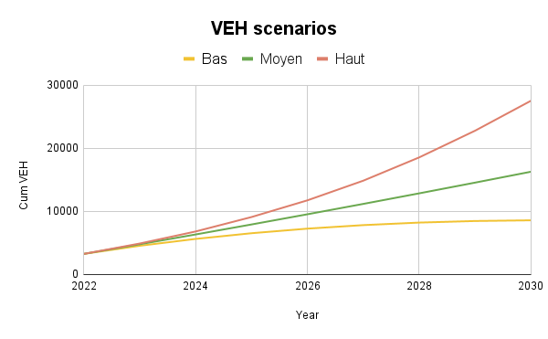
FORMAT COMMUNES

COMMUNE | Faa'a | Papeete | Pirae | Arue | Mahina | Hitiaa O Te Ra | Taiarapu-Est | Taiarapu-Ouest | Teva I Uta | Papara | Paea | Punaauia
PART VEH | 14.67% | 17.39% | 9.89% | 5.48% | 7.84% | 1.93% | 2.36% | 1.90% | 6.15% | 4.29% | 5.73% | 22.38%
BEV | 290 | 344 | 196 | 108 | 155 | 38 | 47 | 38 | 122 | 85 | 113 | 442
PHEV | 555 | 658 | 374 | 207 | 296 | 73 | 89 | 72 | 233 | 162 | 216 | 846
CTTE | 176 | 209 | 119 | 66 | 94 | 23 | 28 | 23 | 74 | 52 | 69 | 269
DR | 126 | 149 | 85 | 47 | 67 | 17 | 20 | 16 | 53 | 37 | 49 | 192

COMMUNE | Faa'a | Papeete | Pirae | Arue | Mahina | Hitiaa O Te Ra | Taiarapu-Est | Taiarapu-Ouest | Teva I Uta | Papara | Paea | Punaauia
PART VEH | 14.67% | 17.39% | 9.89% | 5.48% | 7.84% | 1.93% | 2.36% | 1.90% | 6.15% | 4.29% | 5.73% | 22.38%
BEV | 550 | 652 | 371 | 205 | 294 | 72 | 88 | 71 | 231 | 161 | 215 | 839
PHEV | 1052 | 1247 | 709 | 393 | 562 | 138 | 169 | 136 | 441 | 307 | 411 | 1605
CTTE | 335 | 397 | 226 | 125 | 179 | 44 | 54 | 43 | 140 | 98 | 131 | 511
DR | 239 | 283 | 161 | 89 | 128 | 31 | 38 | 31 | 100 | 70 | 93 | 365

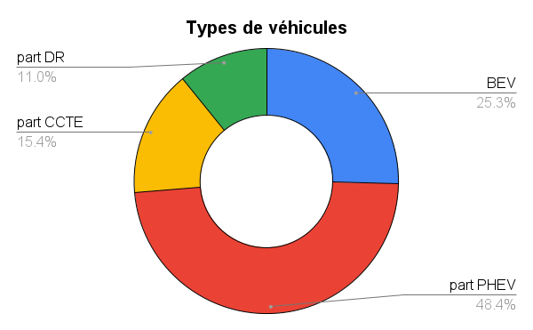
COMMUNE | Faa'a | Papeete | Pirae | Arue | Mahina | Hitiaa O Te Ra | Taiarapu-Est | Taiarapu-Ouest | Teva I Uta | Papara | Paea | Punaauia
PART VEH | 14.67% | 17.39% | 9.89% | 5.48% | 7.84% | 1.93% | 2.36% | 1.90% | 6.15% | 4.29% | 5.73% | 22.38%
BEV | 929 | 1102 | 627 | 347 | 497 | 122 | 149 | 120 | 390 | 272 | 363 | 1418
PHEV | 1778 | 2108 | 1199 | 664 | 950 | 234 | 286 | 230 | 746 | 520 | 694 | 2713
CTTE | 566 | 671 | 381 | 211 | 302 | 74 | 91 | 73 | 237 | 165 | 221 | 863
DR | 404 | 479 | 272 | 151 | 216 | 53 | 65 | 52 | 170 | 118 | 158 | 617

FORMAT POSTES SOURCES

Poste source | Tipaerui | Vairaatoa | Arue | Papenoo Aval | Taravao | Atimaono | Punaruu
Communes | Faaa + 30% Papeete | Pirae + 70% Papeete | Arue | Mahina + 50% Hitia | Taiarapu-Est, Taiarapu-Ouest + 50% Hitia | Teva I Uta, Papara | Punaauia + Paea
Part VEH | 19.88% | 22.06% | 5.48% | 8.80% | 5.22% | 10.44% | 28.11%
BEV | 393 | 437 | 108 | 174 | 104 | 207 | 555
PHEV | 752 | 835 | 207 | 333 | 198 | 395 | 1062
CTTE | 239 | 265 | 66 | 106 | 63 | 126 | 338
DR | 171 | 189 | 47 | 76 | 45 | 90 | 241
Poste source | Tipaerui | Vairaatoa | Arue | Papenoo Aval | Taravao | Atimaono | Punaruu
Communes | Faaa + 50% Papeete | Pirae + 50% Papeete | Arue | Mahina + 50% Hitia | Taiarapu-Est, Taiarapu-Ouest + 50% Hitia | Teva I Uta, Papara | Punaauia + Paea
Part VEH | 19.88% | 22.06% | 5.48% | 8.80% | 5.22% | 10.44% | 28.11%
BEV | 746 | 827 | 108 | 330 | 195 | 392 | 1054
PHEV | 1426 | 1582 | 207 | 631 | 374 | 748 | 2016
CTTE | 454 | 504 | 66 | 201 | 119 | 238 | 642
DR | 324 | 359 | 47 | 144 | 85 | 170 | 458
Poste source | Tipaerui | Vairaatoa | Arue | Papenoo Aval | Taravao | Atimaono | Punaruu
Communes | Faaa + 50% Papeete | Pirae + 50% Papeete | Arue | Mahina + 50% Hitia | Taiarapu-Est, Taiarapu-Ouest + 50% Hitia | Teva I Uta, Papara | Punaauia + Paea
Part VEH | 19.88% | 22.06% | 5.48% | 8.80% | 5.22% | 10.44% | 28.11%
BEV | 1260 | 1398 | 108 | 558 | 330 | 662 | 1781
PHEV | 2410 | 2675 | 207 | 1067 | 633 | 1266 | 3407
CTTE | 767 | 851 | 66 | 339 | 201 | 402 | 1084
DR | 548 | 607 | 47 | 243 | 144 | 288 | 775

Distances moyenne par jour

Commune | Faa'a | Papeete | Pirae | Arue | Mahina | Hitiaa O Te Ra | Taiarapu-Est | Taiarapu-Ouest | Teva I Uta | Papara | Paea | Punaauia
Distance/jour de semaine | 15 | 15 | 15 | 20 | 30 | 50 | 60 | 60 | 50 | 50 | 40 | 30
SD | 5 | 5 | 5 | 5 | 10 | 20 | 20 | 20 | 20 | 20 | 15 | 10
Distance/jour de weekend | 25 | 25 | 25 | 25 | 30 | 50 | 50 | 50 | 50 | 50 | 40 | 30
SD | 10 | 10 | 10 | 10 | 10 | 20 | 20 | 20 | 20 | 20 | 15 | 10
Poste source | Tipaerui | Vairaatoa | Arue | Papenoo Aval | Taravao | Atimaono | Punaruu
Distance/jour de semaine | 20 | 15 | 20 | 50 | 60 | 50 | 30
SD | 5 | 5 | 5 | 10 | 20 | 20 | 10
Distance/jour de weekend | 30 | 30 | 30 | 30 | 30 | 30 | 30
SD | 10 | 10 | 10 | 15 | 20 | 20 | 15
Repartition du Work | 15% | 60% | 2% | 2% | 5% | 1% | 15%

Caractéristiques de véhicules par défaut

Vehicle Type | BEV | PHEV | LDV | 2R
Battery capacity (kWh) | 42-60 (50) | 10-15 (12) | 40-90 (60) | 1.8-4.2 (2.5)
Consumpiton (kWh/km) | 0.12-0.2 (0.15) | 0.15 -0.25 (0.2) | 0.15-0.25 (0.2) | 0.012-0.04(0.025)

